訓練実施施設
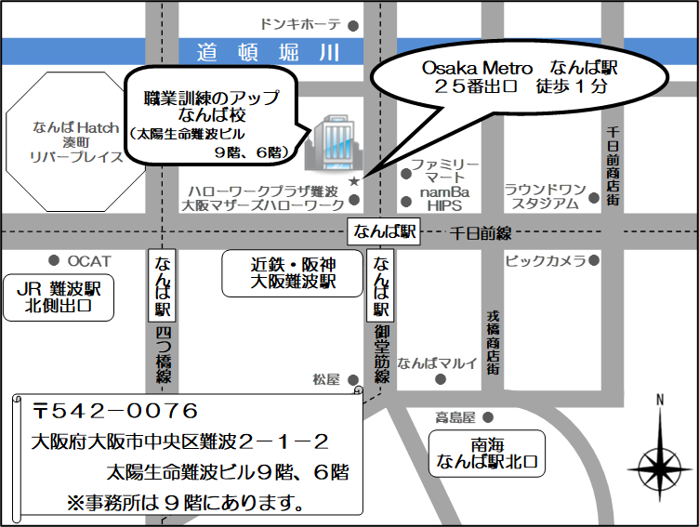
【訓練実施施設名】
 | 職業訓練のアップなんば校

【所在地】
 | 〒５４２－００７６
 | 大阪市中央区難波２－１－２ 太陽生命難波ビル９階
 | ※９月８日及び９月２９日の事前説明会は６階で行います。

【電話番号】
 | ０６ー６２１４ー３０４９

【最寄り駅】
 | Osaka Metro御堂筋線･千日前線･四つ橋線 なんば駅（徒歩１分・距離０．１ｋｍ）
 | 近鉄 大阪難波駅（徒歩３分・距離０．２ｋｍ）
 | 阪神 大阪難波駅（徒歩３分・距離０．２ｋｍ）
 | 南海 なんば駅（徒歩７分・距離０．５ｋｍ）
 | ＪＲ ＪＲ難波駅（徒歩８分・距離０．６ｋｍ）
 | （地下鉄２５番出口 徒歩１分・距離０．１ｋｍ）

【最寄り駅からの地図】

